상품제안서
BIC 문구 기념품 세트 | 상품코드: F16027

 |  |  |  |  |  |  | 02-412-0044 | www.easy1.co.kr
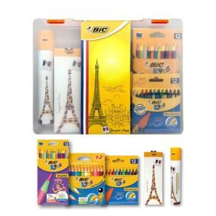

【상세/제작정보】

【인쇄/포장옵션】 | 실크 / 포장불가능

【공급단가】 | 수량 | 50~ | 100~ | 300~ | 500~ | 1,000~
*VAT별도 | 단가 | 12,640원 | 12,180원 | 11,710원 | 11,240원 | 10,960원

【상품 URL】 | http://www.easy1.co.kr/src/goods_detail.php?gdno=16027

